1
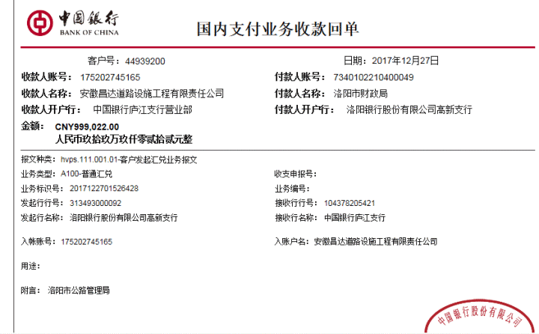
工程款支付证书 |  |  |  |  |  |  |  |  |  |  |  |  |  |  | 本次
工程名称 |  | S248旧邓线咸水沟隧道等六座隧道安全整治工程施工第一标段 |  |  |  |  |  |  |  |  | ERP编号 | 8592 | 档案编号 | CD2016-179 | CD2016-179 | 102 | 8592 | S248旧邓线咸水沟隧道等六座隧道安全整治工程施工第一标段 | 2017.11.1 | 9561208.00 | 梅明泉 | 3个月 | 河南省 洛阳市 | 河南公司孙健13635651222 | 邵明震13783688009 | 中标通知书、施工合同原件 | 中标通知书、施工合同原件 | 中标 | 施工合同原件 | 中标
合同金额 |  | 9,561,208.00 |  | 中标 日期 | 2017.11.1 |  | 已 供 工程资料 | 施工合同、内部承包协议及补充协议原件 |  |  |  | 庐江 | 责任 单位 | 河南公司
决算金额 |  |  |  | 竣工 日期 |  |  |  |  |  |  |  | 合肥 | 责任人 | 邵明震13783688009
序号 | 工程款到账 |  |  | 开票情况 |  | 管理费 |  | 代缴税金 | 其他扣款 |  | 预留款 |  | 实际支付
 | 日期 | 账户 | 金额 | 日期 | 金额 | 比例 | 金额 | 金额 | 金额 | 备注 | 金额 | 备注 | 户名 | 金额
1 | 2017-12-27 | 中 | 999,022.00 | 2017-12-05 | 2,868,362.40 | 1%按合同款全扣 | 95,612.08 | 2,410.97 | 500.00 | 2017.12.1办理涉税事项报告表费用 |  |  | 12月材料款 | 2,555,040.00
 |  |  | 919,928.00 |  |  |  |  |  |  |  |  |  | 工资 | 214,798.95
 |  |  | 949,412.00

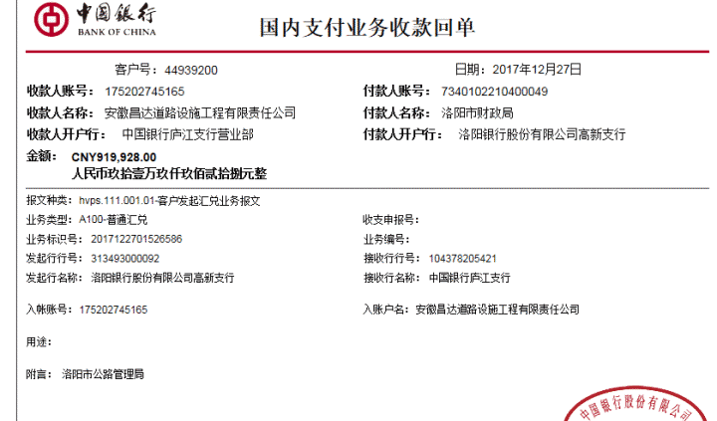

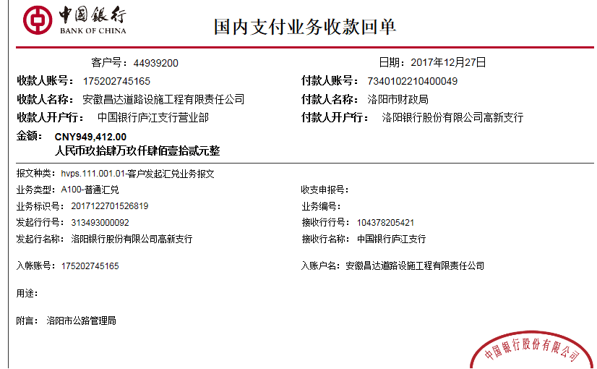

合计 |  | - | 2,868,362.00 | - | 2,868,362.40 | - | 95,612.08 | 2,410.97 | 500.00 | - | 0.00 | - | - | 2,769,838.95
本次结算 支付明细 |  | 应支付金额 |  | 2,769,838.95 |  |  |  | 实际支付金额 |  | 小写 | 214,798.95
 |  | 已支付金额 |  | 2,555,040.00 |  |  |  |  |  | 大写 | 贰拾壹万肆仟柒佰玖拾捌元玖角伍分
申请部门 意见 |  |  |  |  |  |  |  | 项目管理 意见 |  | 何总、朱总已同意支付（附表背面截图）。
财务初审 意见 |  |  |  |  |  |  |  | 财务审核 意见
质安初审 意见 |  |  |  |  |  |  |  | 质安稽查 意见
总经理审批 |  |  |  |  |  |  |  | 董事长审批

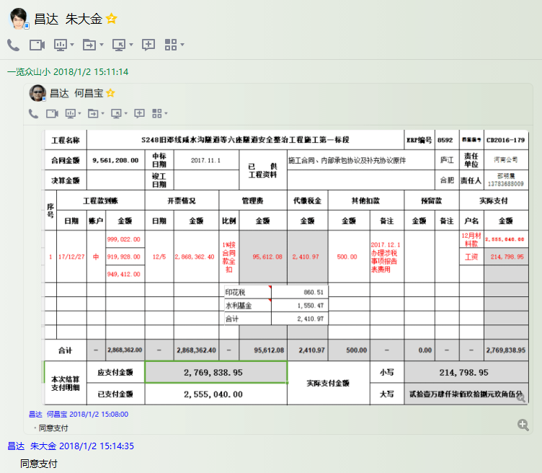

2
工程款支付证书 |  |  |  |  |  |  |  |  |  |  |  |  |  |  |  |  | 本次
工程名称 |  | S248旧邓线咸水沟隧道等六座隧道安全整治工程施工第一标段 |  |  |  |  |  |  |  |  | ERP编号 | 8592 | 档案编号 | CD2016-179 |  |  | CD2016-179 | 102 | 8592 | S248旧邓线咸水沟隧道等六座隧道安全整治工程施工第一标段 | 2017.11.1 | 9561208.00 | 梅明泉 | 3个月 | 河南省 洛阳市 | 河南公司孙健13635651222 | 邵明震13783688009 | 中标通知书、施工合同原件 | 中标通知书、施工合同原件 | 中标 | 施工合同原件 | 中标
合同金额 |  | 9,561,208.00 |  | 中标 日期 | 2017.11.1 |  | 已 供 工程资料 | 施工合同、内部承包协议及补充协议原件、中标通知书、竣工证书、审计报告 |  |  |  | 庐江 | 责任 单位 | 河南公司
决算金额 |  | 7400756.10元 |  | 竣工 日期 | 2023.8.24 |  |  |  |  |  |  | 合肥 | 责任人 | 邵明震13783688009
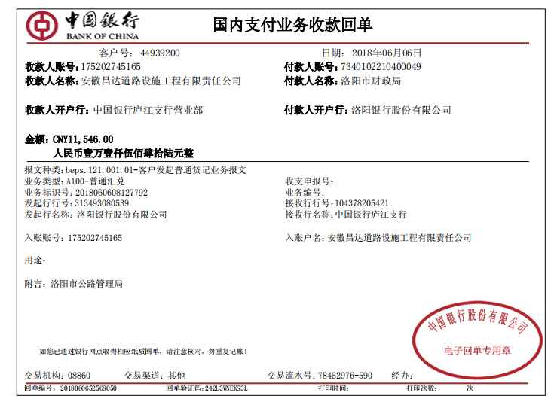
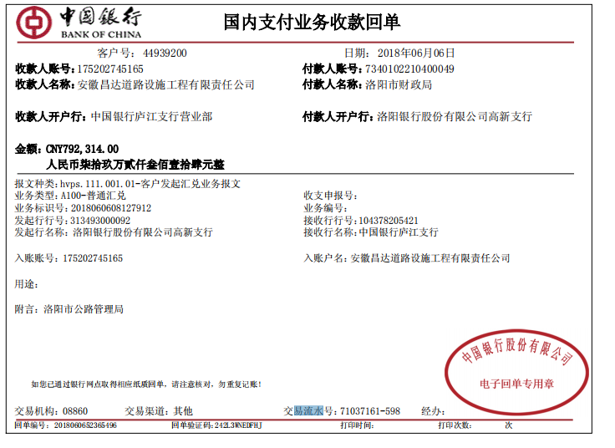
序号 | 工程款到账 |  |  | 开票情况 |  | 管理费 |  | 代缴税金 | 其他扣款 |  | 预留款 |  | 实际支付
 | 日期 | 账户 | 金额 | 日期 | 金额 | 比例 | 金额 | 金额 | 金额 | 备注 | 金额 | 备注 | 户名 | 金额 |  |  |  |  |  | 624,601.00
1 | 2017-12-27 | 中 | 999,022.00 | 2017-12-05 | 2,868,362.40 | 1%按合同款全扣 | 95,612.08 | 2,410.97 | 500.00 | 2017.12.1办理涉税事项报告表费用 |  |  | 12月材料款 | 2,555,040.00 |  |  |  |  |  | 792,314.00
 |  |  | 919,928.00 |  |  |  |  |  |  |  |  |  | 工资 | 214,798.95 | 6材料 |  | 1,683,094.00 |  |  | 920,139.00
 |  |  | 949,412.00 |  |  |  |  |  |  |  |  |  |  |  | 6.27 |  | 550,000.00 |  |  | 11,546.00
 | 本次
2 | 2018-06-06 | 中行 2*4次 | 2,348,600.00 | 2018-05-23 | 812,320.00 |  | 0.00 | 4,074.00 | 500.00 | 2018.11.28办理涉税事项报告表费用500 |  |  | 6材料 | 2,233,094.00 |  |  |  |  | 2018-06-06 | 624,601.00 | 14769.45 | S248旧邓线咸水沟隧道安全整治工程施工第一标段
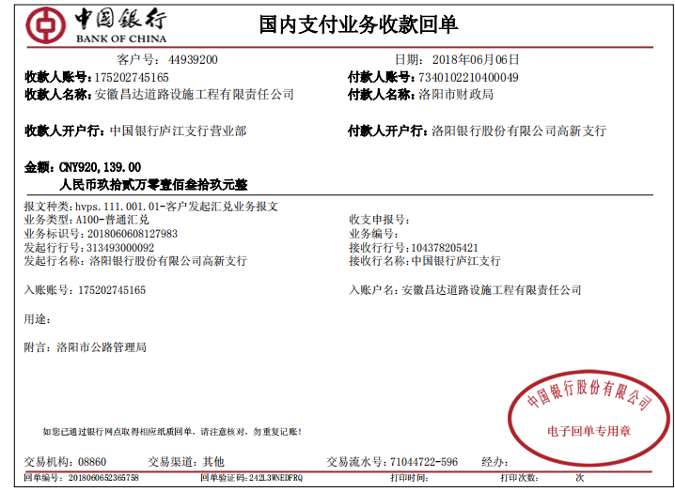
 | 2018-12-11 |  | 1,485,798.00 | 2018-06-01 | 2,115,942.00 |  |  |  |  |  | 14,858.00 | 1%预留损失准备金 | 12材料 | 1,581,872.00 |  | 11546 |  |  | 2018-06-06 | 792,314.00 | 17864.78 | S248旧邓线咸水沟隧道安全整治工程施工第一标段
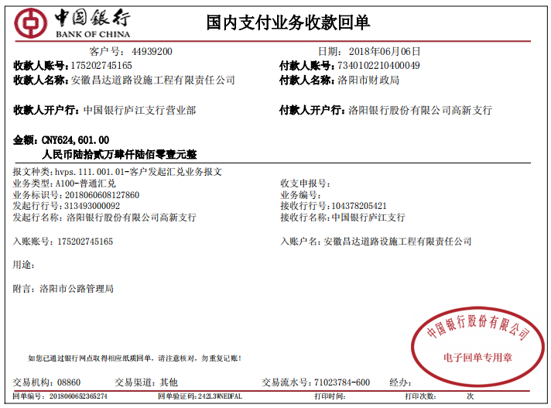
 |  |  |  | 2018/12/1~5 | 1,889,390.00 |  |  |  |  |  |  |  |  |  |  | 920139 |  |  | 2018-06-06 | 920,139.00 | 20606.89 | S248旧邓线咸水沟隧道安全整治工程施工第一标段
3 | 2024-02-05 | 5165中行 | 100,000.00 |  |  |  |  |  | 2,000.00 | 2023年10月11日一10月12日 朱大金去项目参加约谈，出场费2000元 |  |  |  |  |  | 792314 |  |  | 2018-06-06 | 11,546.00
 |  |  | 60,000.00 |  |  |  |  |  |  |  |  |  |  |  |  | 624601 |  |  | 43445 | 398882
4 | 2024-05-23 | 5165中行 | 41,656.00 |  |  |  |  |  |  |  |  |  |  |  |  | 2348600 |  |  | 43445 | 328958
 | 2024-05-24 |  | 290,964.68 |  |  |  |  |  |  |  |  |  |  |  |  |  |  |  | 43445 | 415941
 |  |  | 187,429.00

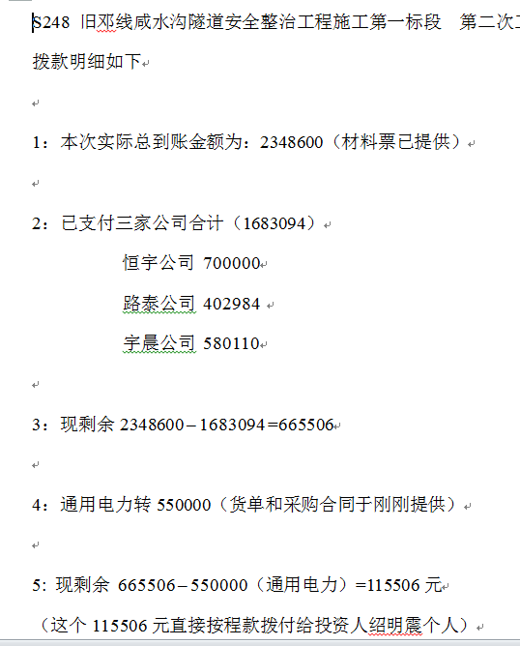
 |  |  |  |  |  |  |  |  |  |  |  |  |  |  |  | 415941
 |  |  |  |  |  |  |  |  |  |  |  |  |  |  |  | 328958
 |  |  |  |  |  |  |  |  |  |  |  |  |  |  |  | 398882
 |  |  |  |  |  |  |  |  |  |  |  |  |  |  |  | 342017
合计 |  | - | 7,382,809.68 | - | 7,686,014.40 | - | 95,612.08 | 6,484.97 | 3,000.00 | - | 14,858.00 | - | - | 6,584,804.95 |  | 1485798
本次结算 支付明细 |  | 应支付金额 |  | 3,814,966.00 |  |  |  | 实际支付金额 |  | 小写 | 0.00 |  |  |  | 678049.68
 |  | 已支付金额 |  | 3,814,966.00 |  |  |  |  |  | 大写 | 零元整 |  |  |  | 0
申请部门 意见 |  |  |  |  |  |  |  | 项目管理 意见 |  | 何总、朱总已同意支付（附表背面截图）。
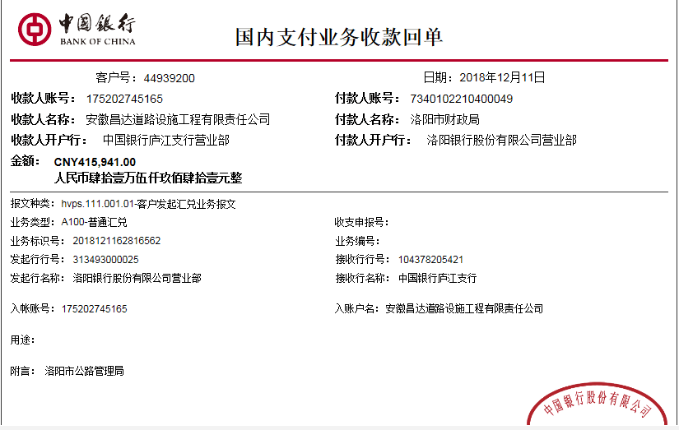
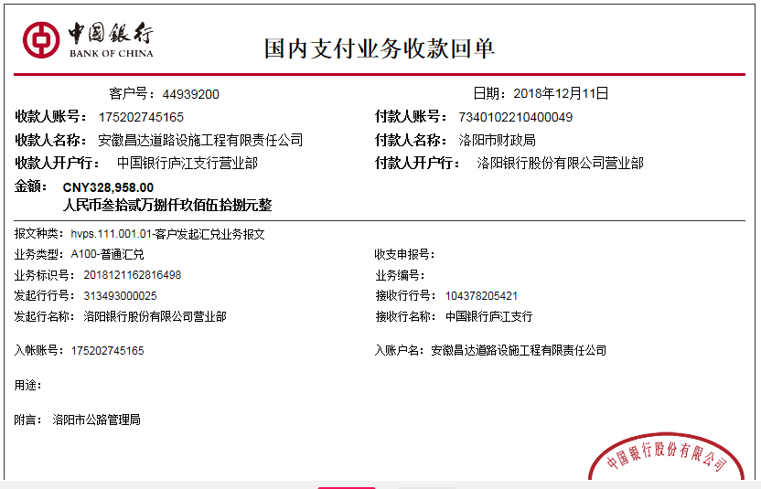
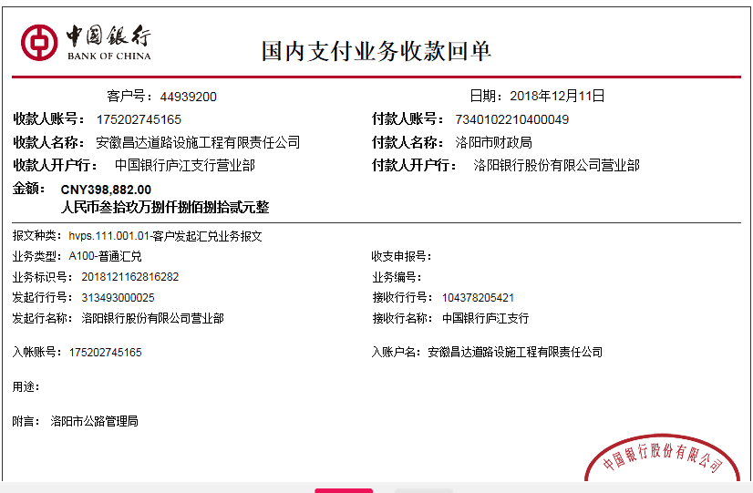
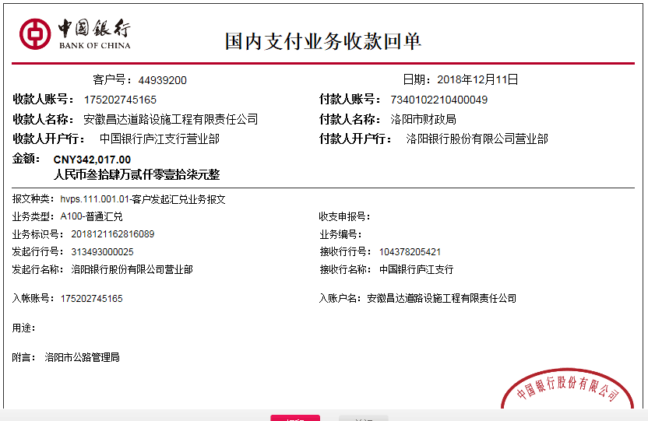
财务初审 意见 |  |  |  |  |  |  |  | 财务审核 意见
质安初审 意见 |  |  |  |  |  |  |  | 质安稽查 意见
总经理审批 |  |  |  |  |  |  |  | 董事长审批

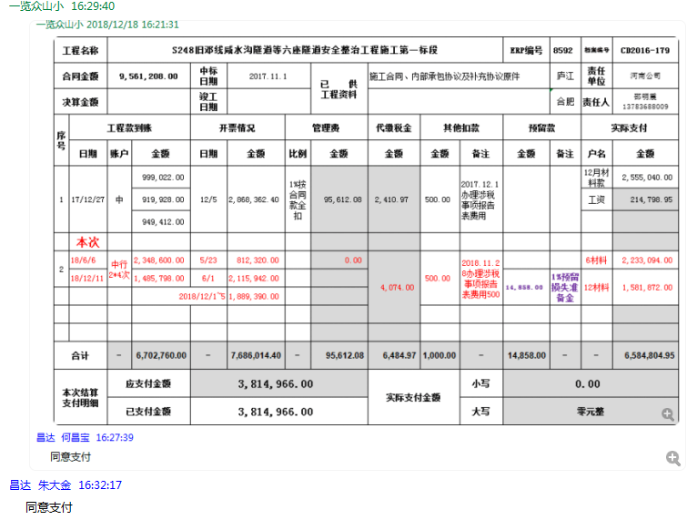
 |  |  |  |  |  |  |  |  |  |  |  |  |  |  |  | 415941
 |  |  |  |  |  |  |  |  |  |  |  |  |  |  |  | 328958
 |  |  |  |  |  |  |  |  |  |  |  |  |  |  |  | 398882
 |  |  |  |  |  |  |  |  |  |  |  |  |  |  |  | 342017
 |  |  |  |  |  |  |  |  |  |  |  |  |  |  |  | 1485798

